DATOS
Año | ACTIVO A |  |  | ACTIVO B |  |  | Probabilidad de ocurrencia nuevamente del dato historico | PROVEEDOR | CONDICION DE CRÉDITO
 | FE | Inicio | Fin | FE | Inicio | Fin |  | A | 8/10 , n/20
1 | Q1,000.00 | Q20,000.00 | Q22,000.00 | Q1,500.00 | Q20,000.00 | Q20,000.00 | 0.10 | B | 2/15, n/30
2 | Q1,500.00 | Q22,000.00 | Q21,000.00 | Q1,600.00 | Q20,000.00 | Q20,000.00 | 0.15 | C | 5/10, n/60
3 | Q1,400.00 | Q21,000.00 | Q24,000.00 | Q1,700.00 | Q20,000.00 | Q21,000.00 | 0.20 | D | 1/10, n/30
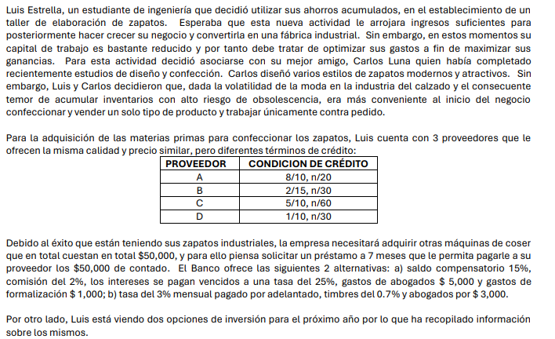
4 | Q1,700.00 | Q24,000.00 | Q22,000.00 | Q1,800.00 | Q21,000.00 | Q21,000.00 | 0.25
5 | Q1,900.00 | Q22,000.00 | Q23,000.00 | Q1,900.00 | Q21,000.00 | Q21,000.00 | 0.30

1) | Proveedor | Descuento | Plazo Descuento | Plazo credito | Costo de renuncias al descuento | Costo financiamiento
 | A | 8.00 | 10.00 | 20.00 | 317% | 19.47%
 | B | 2.00 | 15.00 | 30.00 | 50% | 19.47%
 | C | 5.00 | 10.00 | 60.00 | 38% | 19.47%
 | D | 1.00 | 10.00 | 30.00 | 18% | 19.47%

Si la empresa no tienen fondos en este momento y tampoco puede conseguir el dinero a través de un préstamo, entonces debería de comprarle al proveedor que le ofrezca un mayor plazo de credio, en esta caso sería el Proveedor C

Si la empresa si tienen fondos en este momento para realizar la compra, entonces se recomienda comprarle al proveedor A, esto debido a que nos ofrece un mayor descuento por pronto pago para ser exactos de un 8%
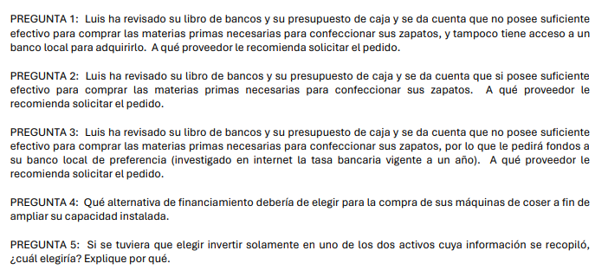
2)

Se recomienda que Luis realice sus pedidos al proveedor "C", como le da una condición de crédito de 5/10, n/60, dando a entender que puede pagar dentro de 60 días con un descuento de 5%, si paga en los primeros 10 días.
Este consejo se da, como el proveedor C, es el que le da mayor plazo de pago y le da mayor tiempo para obtener los fondos del préstamos bancario y para pagar la deuda dentro del plazo especificado.
Si se toma el prestamo bancario de la institución banco desarrollo social con una tasa de 19.47% , se recomienda no tomar el proveedor D, esto debido a sala mas costoso realizar el pronto pago que el prestamo. Por lo tango se sugiere elegir el proveedor A, ya que posee un mayor descuento por pronto pago y nos saldría mas costoso no elegir esta opción que el prestamo.

3)

 | OPCION A
4) | comision = | $50,000.00 | * 2% | $1,000.00

 | intereses = | $50,000.00 | * 25% | $12,500.00

 | Gastos adicionales = | abogados + formalizacion |  | $6,000.00

 | Costo Total = | $19,500.00

 | OPCION B
 | intereses = | $50,000.00 | * 3% | * 7 meses | $10,500.00

 | Timbres = | $50,000.00 | * 0.7% |  | $350.00

 | Gastos adicionales = |  |  |  | $3,000.00

 | Costo Total = | $13,850.00

Luis deberia elegir la opcion b para financiar la compra de las maquinas de coser ya que dicha opcion es menos costosa comparada con la opcion A , este calculo asume que todos los costos son relevantes en el mismo periodo y que el impacto del interes compuesto no se considera para simplificar el analisis.

5) |  | Activo A |  | Activo B
 | Año | Probabilidad | Rendimiento | Probabilidad | Rendimiento
 | 1 | 0.1 | 15% | 0.1 | 8%
 | 2 | 0.15 | 2% | 0.15 | 8%
 | 3 | 0.2 | 21% | 0.2 | 13%
 | 4 | 0.25 | -1.30% | 0.25 | 9%
 | 5 | 0.3 | 13% | 0.3 | 14%

 |  | Activo A | Activo B
 | Valor Mayor | 21% | Valor Mayor | 14.0%
 | Valor Menor | 1% | Valor Menor | 8.0%
 | Rango | 20% | Rango | 6.0%
Se espera que el rendimiento mas prolongado en sus rendimientos esperados es el A con 20% y el que menos es activo es el B, por lo tanto se considera riesgoso
 | Activo A |  | Activo B
 | K prom = | 0.09635 | K prom = | 0.1084

 | Activo A |  | Activo B
 | Desviación = | 0.084357142555 | Desviación = | 0.026723397988

 | Cálculo de la Varianza
 |  | 0.00028783225 |  | 0.000111556
 |  | 0.000874398375 |  | 0.000120984
 |  | 0.0025832645 |  | 0.000093312
 |  | 0.002989355625 |  | 0.00012544
 |  | 0.00038127675 |  | 0.000262848
 | Varianza = | 0.0071161275 | Varianza = | 0.00071414

 | Activo A |  | Activo B
 | CV = | 0.87552820503 | CV = | 0.24652581169
De los dos activos, el que presenta mayor nivel de riesgo, es el activo A, ya que tiene un coeficiente de variacion del 74,1%. Si se es una persona buscadora de riesgo, ese seria el activo a elegir.
El activo menos riesgoso es el activo B, ya que tiene el menor cv, por lo que se recomienda eset activo ya que es el menos riesgoso.

